Sheet1
 | Gjennomsnitt for 30 år (øre/kWh) | Gjennomsnitt for 30 år (øre/kWh) | Gjennomsnitt for 30 år (øre/kWh)
 |  | 39.213 | 40.193
 |  | 38.94 | 41.854
 |  | 39.053 | 41.348
 | 0 | 39.169 | 41.31
 |  | 39.587 | 40.939
 |  | 39.816 | 41.468
 |  | 39.345 | 42.632
 |  | 39.403 | 42.121
 |  | 39.532 | 42.593
 |  | 39.402 | 43.925
 |  | 39.358 | 45.794
 |  | 39.164 | 46.821
 |  | 39.281 | 47.655
 |  | 39.517 | 50.631
 |  | 39.827 | 51.186
 |  | 40.061 | 52.438
 |  | 40.206 | 53.317
 |  | 40.197 | 53.746
 |  | 40.355 | 53.666
 |  | 40.153 | 54.099
 |  | 40.282 | 54.088
 |  | 40.275 | 54.171
 |  | 39.94 | 54.81
 | 0 | 40.335 | 55.64
 |  | 40.544 | 55.889
 |  | 40.305 | 55.801
 |  | 40.065 | 56.473
 |  | 40.093 | 57.162
 |  | 40.42 | 58.132
 |  | 40.718 | 59.774
 |  | 40.956 | 60.464
 |  | 40.41 | 59.934
 |  | 39.914 | 61.261
 |  | 39.614 | 63.514
 |  | 40.141 | 63.788
 |  | 39.459 | 67.456
 |  | 38.932 | 73.935
 |  | 38.692 | 74.546
 |  | 37.73 | 66.754
 |  | 37.42 | 64.199
 |  | 37.487 | 57.238
 |  | 36.696 | 53.118
 |  | 36.088 | 50.095
 |  | 35.418 | 47.154
 |  | 34.953 | 44.368
 |  | 34.719 | 43.726
 |  | 34.816 | 44.16
 |  | 34.033 | 42.546
 | 0 | 33.236 | 42.633
 |  | 33.655 | 40.688
...
Gjennomsnitt for 30 år (øre/kWh)
Uke | Kraftpris i Norge, med utenlandsforbindelser | Kraftpris i Norge, uten utenlandsforbindelser
 | 39.213 | 40.193
 | 38.94 | 41.854
 | 39.053 | 41.348
Uke 33 | 39.169 | 41.31
 | 39.587 | 40.939
 | 39.816 | 41.468
 | 39.345 | 42.632
 | 39.403 | 42.121
 | 39.532 | 42.593
 | 39.402 | 43.925
 | 39.358 | 45.794
 | 39.164 | 46.821
 | 39.281 | 47.655
 | 39.517 | 50.631
 | 39.827 | 51.186
 | 40.061 | 52.438
 | 40.206 | 53.317
 | 40.197 | 53.746
 | 40.355 | 53.666
 | 40.153 | 54.099
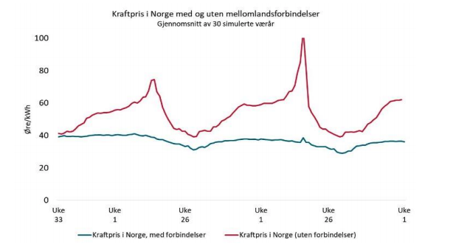
 | 40.282 | 54.088
 | 40.275 | 54.171
 | 39.94 | 54.81
Uke 1 | 40.335 | 55.64
 | 40.544 | 55.889
 | 40.305 | 55.801
 | 40.065 | 56.473
 | 40.093 | 57.162
 | 40.42 | 58.132
 | 40.718 | 59.774
 | 40.956 | 60.464
 | 40.41 | 59.934
 | 39.914 | 61.261
 | 39.614 | 63.514
 | 40.141 | 63.788
 | 39.459 | 67.456
 | 38.932 | 73.935
 | 38.692 | 74.546
 | 37.73 | 66.754
 | 37.42 | 64.199
 | 37.487 | 57.238
 | 36.696 | 53.118
 | 36.088 | 50.095
 | 35.418 | 47.154
 | 34.953 | 44.368
 | 34.719 | 43.726
 | 34.816 | 44.16
 | 34.033 | 42.546
Uke 26 | 33.236 | 42.633
 | 33.655 | 40.688
 | 32.12 | 40.11
 | 31.122 | 39.22
 | 31.407 | 39.343
 | 32.569 | 42.413
 | 33.097 | 42.744
 | 32.688 | 43.213
 | 33.523 | 42.531
 | 34.918 | 42.542
 | 35.369 | 45.263
 | 35.799 | 45.187
 | 36.008 | 46.567
 | 36.136 | 48.913
 | 36.596 | 49.673
 | 36.639 | 50.741
 | 36.74 | 51.814
 | 36.755 | 53.77
 | 37.039 | 55.79
 | 37.401 | 57.483
 | 37.645 | 58.418
 | 37.705 | 59.349
 | 37.771 | 58.687
 | 37.601 | 58.704
 | 37.625 | 58.305
 | 37.593 | 58.248
 | 37.299 | 58.597
Uke 1 | 37.705 | 59.069
 | 37.64 | 59.706
 | 37.396 | 59.809
 | 37.247 | 59.832
 | 37.083 | 59.748
 | 37.268 | 60.551
 | 37.258 | 61.428
 | 37.319 | 61.795
 | 36.971 | 61.975
 | 36.716 | 64.133
 | 36.521 | 67.04
 | 36.569 | 67.396
 | 36.106 | 70.845
 | 35.88 | 78.686
 | 35.654 | 85.105
 | 38.534 | 104.785
 | 35.631 | 81.029
 | 35.705 | 57.913
 | 34.215 | 54.012
 | 33.638 | 51.367
 | 32.939 | 48.391
 | 33.023 | 45.072
 | 32.953 | 43.853
 | 32.918 | 43.862
 | 32.092 | 42.293
Uke 26 | 31.557 | 41.618
 | 31.594 | 40.638
 | 29.816 | 39.899
 | 29.169 | 39.122
 | 29.029 | 39.48
 | 29.432 | 41.931
 | 30.362 | 42.08
 | 30.401 | 42.263
 | 32.004 | 41.938
 | 33.364 | 42.297
 | 33.607 | 42.918
 | 33.935 | 42.393
 | 33.965 | 44.637
 | 34.824 | 47.05
 | 35.346 | 47.938
 | 35.413 | 49.699
 | 35.544 | 51.052
 | 35.609 | 53.438
 | 35.863 | 56.341
 | 36.228 | 58.078
 | 36.346 | 59.31
 | 36.357 | 60.96
 | 36.386 | 61.325
 | 36.265 | 61.646
Uke 50 | 36.375 | 61.74
 | 36.364 | 62.043
 | 36.107

